2
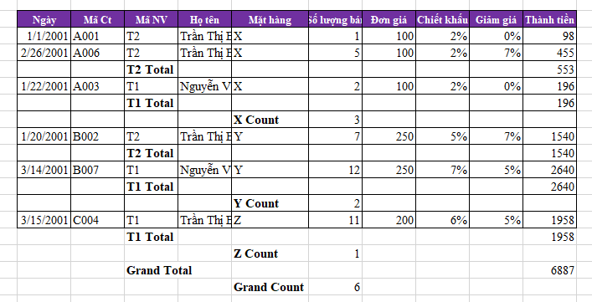
Bảng dữ liệu trên máy
Ngày | Mã Ct | Mã NV | Họ tên | Mặt hàng | Số lượng bán | Đơn giá | Chiết khấu | Giảm giá | Thành tiền
2001-01-01 | A001 | T2 | Trần Thị B | X | 1 | 100 | 2% | 0% | 98
2001-01-22 | A003 | T1 | Nguyễn Văn A | X | 2 | 100 | 2% | 0% | 196
2001-02-26 | A006 | T2 | Trần Thị B | X | 5 | 100 | 2% | 7% | 455
2001-01-20 | B002 | T2 | Trần Thị B | Y | 7 | 250 | 5% | 7% | 1540
2001-03-14 | B007 | T1 | Nguyễn Văn A | Y | 12 | 250 | 7% | 5% | 2640
2001-03-15 | C004 | T1 | Trần Thị B | Z | 11 | 200 | 6% | 5% | 1958
Tổng |  |  |  |  |  |  |  |  | 6887

 | Anh chị dùng lệnh Subtotal tổng hợp như mẫu ở bảng sau:

3
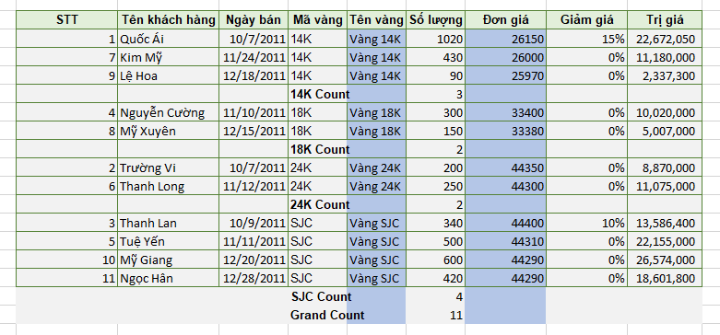
Bảng kê số lượng vàng đã bán
STT | Tên khách hàng | Ngày bán | Mã vàng | Tên vàng | Số lượng | Đơn giá | Giảm giá | Trị giá
1 | Quốc Ái | 2011-10-07 | 14K | Vàng 14K | 1020 | 26150 | 15% | 22,672,050
2 | Trường Vi | 2011-10-07 | 24K | Vàng 24K | 200 | 44350 | 0% | 8,870,000
3 | Thanh Lan | 2011-10-09 | SJC | Vàng SJC | 340 | 44400 | 10% | 13,586,400
4 | Nguyễn Cường | 2011-11-10 | 18K | Vàng 18K | 300 | 33400 | 0% | 10,020,000
5 | Tuệ Yến | 2011-11-11 | SJC | Vàng SJC | 500 | 44310 | 0% | 22,155,000
6 | Thanh Long | 2011-11-12 | 24K | Vàng 24K | 250 | 44300 | 0% | 11,075,000
7 | Kim Mỹ | 2011-11-24 | 14K | Vàng 14K | 430 | 26000 | 0% | 11,180,000
8 | Mỹ Xuyên | 2011-12-15 | 18K | Vàng 18K | 150 | 33380 | 0% | 5,007,000
9 | Lệ Hoa | 2011-12-18 | 14K | Vàng 14K | 90 | 25970 | 0% | 2,337,300
10 | Mỹ Giang | 2011-12-20 | SJC | Vàng SJC | 600 | 44290 | 0% | 26,574,000
11 | Ngọc Hân | 2011-12-28 | SJC | Vàng SJC | 420 | 44290 | 0% | 18,601,800
Tổng |  |  |  |  |  | 410840 |  | 152,078,550

 | Anh chị dùng lệnh Subtotal tổng hợp như mẫu ở bảng sau:

4
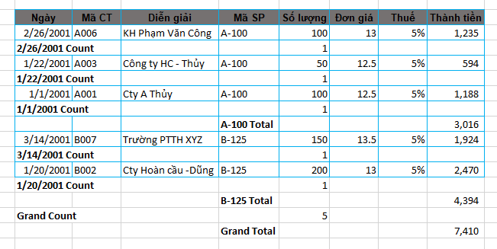
Bảng 1: Bảng kê chi tiết bán hàng
Ngày | Mã CT | Diễn giải | Mã SP | Số lượng | Đơn giá | Thuế | Thành tiền
2001-01-01 | A001 | Cty A Thủy | A-100 | 100 | 12.5 | 5% | 1,188
2001-01-20 | B002 | Cty Hoàn cầu -Dũng | B-125 | 200 | 13 | 5% | 2,470
2001-01-22 | A003 | Công ty HC - Thủy | A-100 | 50 | 12.5 | 5% | 594
2001-02-26 | A006 | KH Phạm Văn Công | A-100 | 100 | 13 | 5% | 1,235
2001-03-14 | B007 | Trường PTTH XYZ | B-125 | 150 | 13.5 | 5% | 1,924
Cộng |  |  |  |  |  |  | 7,410

Anh chị dùng lệnh Subtotal tổng hợp như mẫu ở bảng sau:

